Reeksen
Reeksindeling 2016

KLEURKANARIES |  |  | B | 58 | Australische prachtvinken
A | 1 | Gele vetstofkleurige kanaries | B | 59 | Afrik prachtv, amarant en munies,fruit,insecten
A | 2 | Gele Schimmel vetstofkleurige kanaries | B | 60 | Kleurmutaties alle exoten
A | 3 | Geelivoor vetstofkleurige kanaries | D | 61 | Stam Japanse meeuwen en rijstvinken
A | 4 | Witte vetstofkleurige kanaries | D | 62 | Stam overige exoten
A | 5 | Rode vetstofkleurige kanaries | C | 63 | Alle exotische vogels
A | 6 | Alle vetstofkleurige kanaries met mozaïek | E | 64 | Stel exoten
A | 7 | Klassieke melanine kanaries geel
A | 8 | Klassieke melanine kanaries wit | POSTUURKANARIES
A | 9 | Klassieke melanine kanaries rood | A | 65 | Figuurkanaries: Belg.bult,Scotch fancy,
A | 10 | Alle niet-klassieke kanaries | A | 66 | Figuurkanaries: Munchener, Japan hoso
A | 11 | Alle melanine kanaries met mozaiek | A | 67 | Alle frisekanaries
B | 12 | Vetstofkleurige kanaries | A | 68 | Gloster corona
B | 13 | Alle melanine kariaries | A | 69 | Gloster consort
D | 14 | Stam vetstofkleurige kanaries | A | 70 | Getekende postuurkanaries
D | 15 | Stam melanine kanaries | A | 71 | Fife fancy: gepigmenteerde
C | 16 | Alle kleurkanaries | A | 72 | Fife fancy: vetstofkleurige + bonte
E | 17 | Stel Kanaries | A | 73 | Alle overige postuurkanaries
 |  |  | B | 74 | Alle vormkanaries
ZEBRAVINKEN |  |  | B | 75 | Alle figuurkanaries
A | 18 | Klassieke poppen | B | 76 | Overige postuurkanaries
A | 19 | Klassieke mannen | D | 77 | Stam figuur- en frise kanaries
A | 20 | Niet klassieke poppen | D | 78 | Stam overige postuurkanaries
A | 21 | Niet klassieke mannen | C | 79 | Alle postuurkanaries
B | 22 | Zebravink poppen | E | 80 | Stel postuurkanaries
B | 23 | Zebravink mannen
D | 24 | Stam zebravinken | GRASPARKIETEN
C | 25 | Alle zebravinken | A | 81 | Niet getekende grasparkieten
E | 26 | Stel Zebravinken | A | 82 | Alle zwart getekende grasparkieten
 |  |  | A | 83 | Overige getekende grasparkieten
HYBRIEDEN |  |  | B | 84 | Niet getekende grasparkieten
A | 27 | Euro x Euro; Euro x exoot en omgek; exo x exo | B | 85 | Getekende grasparkieten
A | 28 | Europees x kanarie of omgekeerd | D | 86 | Stam grasparkieten
A | 29 | Exoot x kanarie of omgekeerd | C | 87 | Alle grasparkieten
B | 30 | Kruisingen met kanariebloed | E | 88 | Stel grasparkieten
B | 31 | Kruisingen zonder kanariebloed
D | 32 | Stam hybrieden | PARKIETEN EN PAPEGAAIEN
C | 33 | Alle hybrieden | A | 89 | Rosei Colli wildkleur- en donkergroen
E | 34 | Stel Hybrieden | A | 90 | Rosei Colli alle mutaties
 |  |  | A | 91 | Overige agaporniden en forpussen
EUROPESE VOGELS |  |  | A | 92 | Alle neophema's
A | 35 | Grote Europese vanaf pestvogel incl haakbek | A | 93 | Overige parkieten en papegaaien
A | 36 | barmsijzen | A | 94 | Kleur grasparkieten
A | 37 | Sijzen, distelvink,gozen,mussen, fraters,kneuters, cini | B | 95 | Alle wildkleur en donkergroene agaporni en forpussen
A | 38 | Europese vogels niet van bijlage 1 | B | 96 | Alle mutaties van agaporniden en forpussen
A | 39 | Andere Europese wildkl: appel-,groenvink, kruisbek | B | 97 | Overige parkieten en papegaaien
A | 40 | Overige Europese wildkleur: goudvink,keep,botvink | D | 98 | Stam parkieten en papegaaien
A | 41 | Kleurmutaties sijsen, barmsijsen. | C | 99 | Alle parkieten en papegaaien
A | 42 | Kleurmutaties overige Europese vogels | E | 100 | Stel parkieten en papegaaien
B | 43 | Grote Europese vanaf de pestvogel
B | 44 | Gorzen, mussen, sijzen, kneuters, fraters | DUIVEN EN HOENDERS
B | 45 | Vinken en kruisbekken | A | 101 | Kwartels en patrijzen
B | 46 | Kleurmutaties Europese vogels | A | 102 | Lachduiven
D | 47 | Stam barmsijzen en sijzen | A | 103 | Kleur- en rasduiven
D | 48 | Stam overige Europese vogels | A | 104 | Exotische duiven
C | 49 | Alle Europese vogels | B | 105 | Duiven
E | 50 | Stel europese vogels | B | 106 | Kwartels en patrijzen
 |  |  | D | 107 | Stam kwartels, patrijzen en duiven
EXOTISCHE VOGELS |  |  | C | 108 | Alle kwartels, patrijzen en duiven
A | 51 | Japanse meeuw en rijstvinken, alle kleurslagen | E | 109 | Stel kwartels, patrijzen en duiven
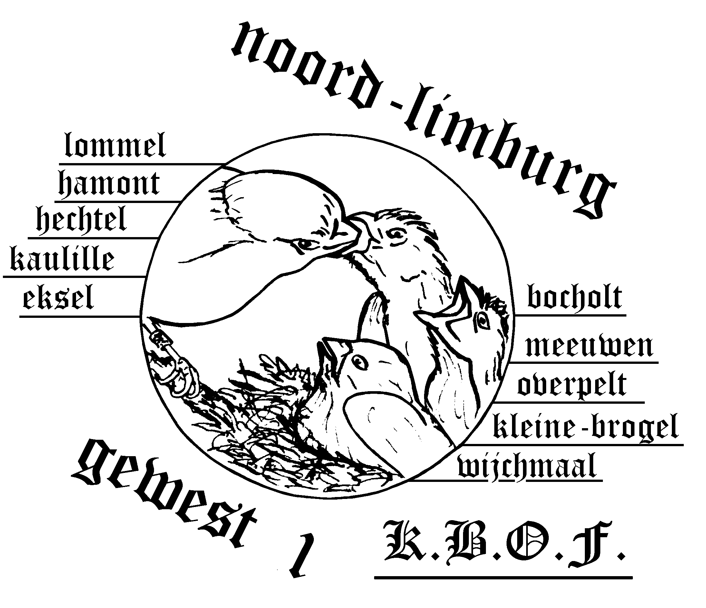
A | 52 | gouldamandinen wildkleur
A | 53 | Andere Australische prachtvinken
A | 54 | Afrikaanse prachtvinken, amaranten en munies
A | 55 | Fruit-, nectar- en insect. en alle andere zaadeters
A | 56 | Kleurmutaties
B | 57 | Japanse meeuwen en rijstvinken

